Copy
 |  | English | Deutsch | Language 3 | Language 5 | Language 6 | Language 7 | Language 8
1. Welcome page 1-1 |  | Add your copy below for each section | Add copy for each language
 | Title | Do you know Railnet? | Kennen Sie das Railnet?
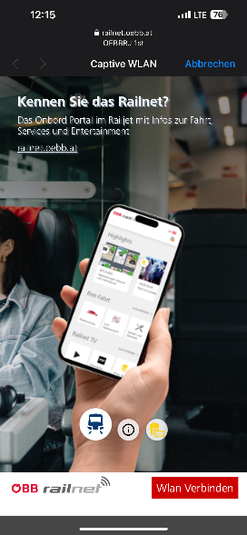 | Body | The onboard portal on railjets with infos about the journey, services and entertainment railnet.oebb.at | Das Onboard Portal im Railjet mit Infos zur Fahrt, Services und Entertainment railnet.oebb.at |  |  |  |  |  | x
 | Button label | WiFi Connect | Wlan Verbinden
1. Welcome page 1-2
 | Title | How to get to Railnet? | Wie erreicht man das Railnet?
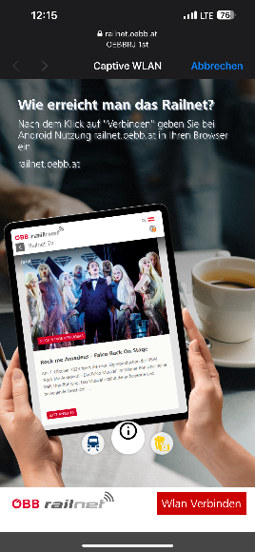 | Body | After clicking "Connect" when using an Android device please insert railnet.oebb.at into your browser. railnet.oebb.at | Nach dem Klick auf "Verbinden" geben Sie bei Android Nutzung railnet.oebb.at in Ihren Browser ein railnet.oebb.at |  |  |  |  |  | x
 | Button label | WiFi Connect | Wlan Verbinden
1. Welcome page 1-3
 | Title | Top content für you | Top Inhalte für Sie
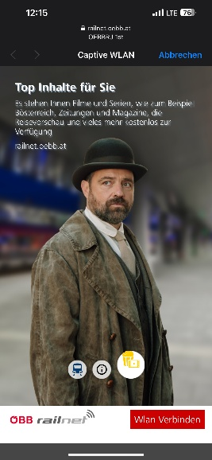 | Body | Available are movies and series, for example Bösterreich, newspapers and magazines, the travel preview and much more free of charge to your disposal. railnet.oebb.at | Es stehen Ihnen Filme und Serien, wie zum Beispiel Bösterreich, Zeitungen und Magazine, die Reisevorschau und vieles mehr kostenlos zur Verfügung. railnet.oebb.at |  |  |  |  |  | x
 | Button label | WiFi Connect | Wlan Verbinden
Terms & Conditions
 | Title | Free WLAN on the train | Gratis WLAN am Zug
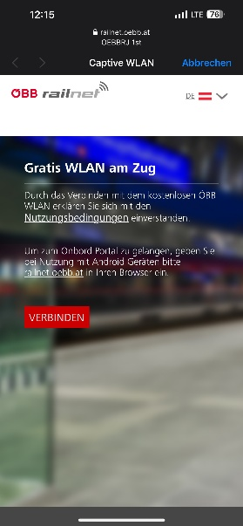 | Body | By connecting to our free WiFi, you agree to the terms of use. To get to the onboard portal, please insert railnet.oebb.at into your browser when using an Android device. | Durch das Verbinden mit dem kostenlosen ÖBB WLAN erklären Sie sich mit den Nutzungsbedingungen [LINK] einverstanden. [CHECKMARK] Ich willige ein, dass die ÖBB-Personenverkehr AG die MAC-Adresse sowie das Betriebssystem meines Endgerätes während der Sitzung, den Zeitstempel von Verbindungsaufnahme- und -ende, die von mir ausgewählte Sprache und das verbrauchte Datenvolumen zum Zwecke der Bereitstellung des WLAN -Zugangs sowie für statistische Auswertungen verarbeitet. Diese Daten werden im Regelfall nur an eingesetzte Auftragsverarbeiter und nicht an sonstige Dritte weitergegeben und bis zu 7 Tagen gespeichert. Ich kann diese Einwilligung jederzeit durch Beendigung der WLAN-Verbindung widerrufen. Weitere Informationen finden Sie in der Datenschutzinformation [Link] Um zum Onboard Portal zu gelangen, geben Sie bei der Nutzung mit Android Geräten bitte railnet.oebb.at in Ihren Browser ein.
 | Button label | CONNECT | VERBINDEN
2. Now connected page
 | Title | Connection succeeded | Verbindung erfolgreich!
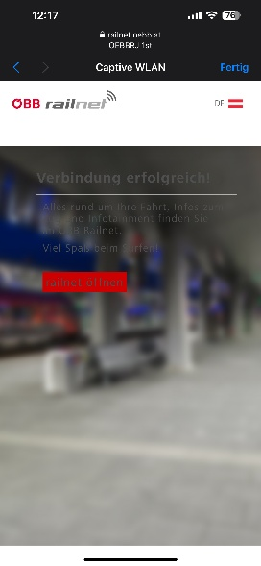 | Body | Everything you need to know about your journey, services onboard and Infotainment can be found in our onboard portal railnet. Have fun surfing the web! | Alles rund um Ihre Fahrt, Infos zum Zug und Infotainment finden sie im ÖBB Railnet. Viel Spaß beim Surfen!
 | Button label | open railnet | railnet öffnen

